Screenshot Defact
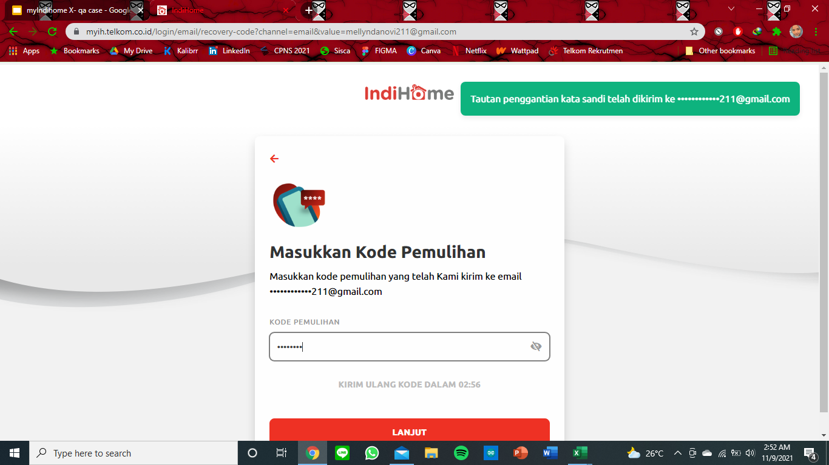
3,4,5

